Inventory Management at Greenwe
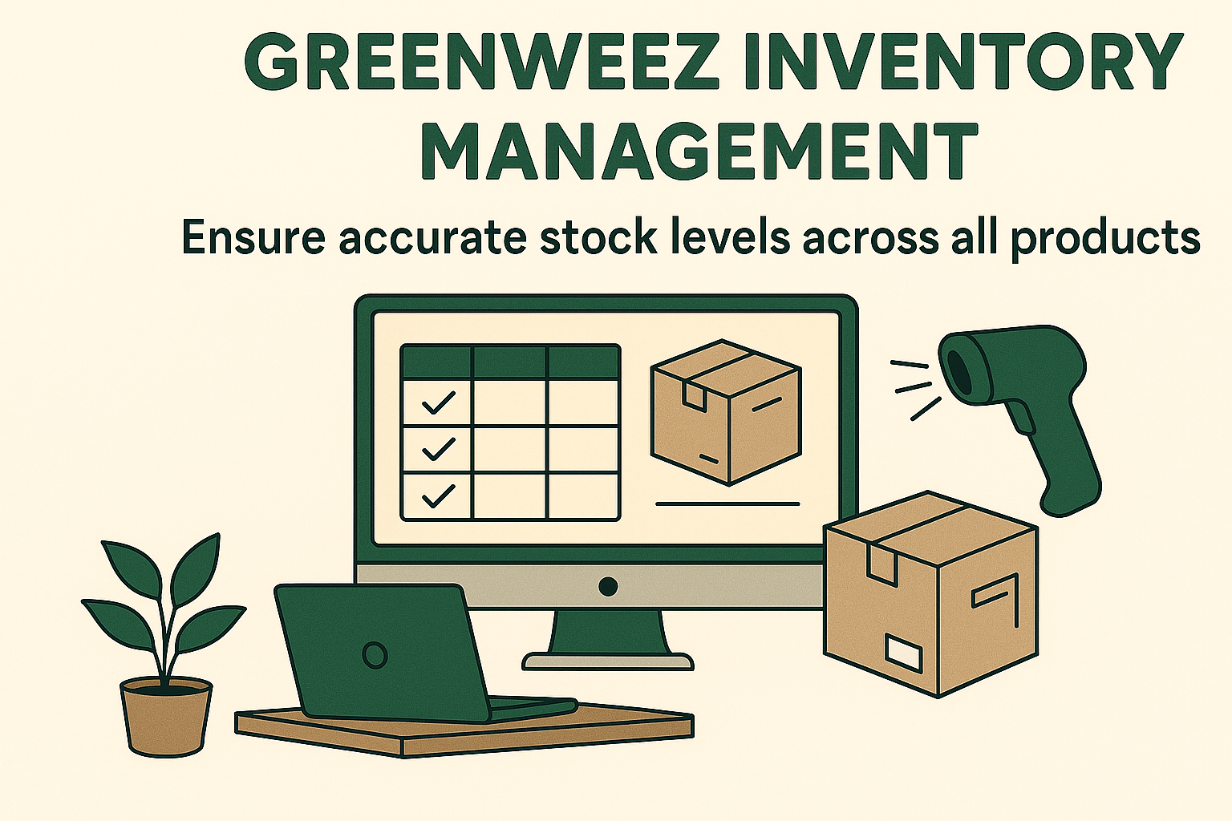

Stock_Categories_Dashboard
In_Stock | Count of Product_Id
Out of Stock | 0.93%
In stock | 99.07%
Grand Total | 100.00%

Catergory_1 | Category_2 | Average of shortage rate | Average of In_Stock | Sum of In_Stock | Average of Stock | Sum of Stock_Value
Alimentation Bébé |  | 0.99% | 99.01% | 402 | 253 | $331,503.94
Beauté & Hygiène |  | 1.08% | 98.92% | 1195 | 247 | $1,512,421.51
Boisson |  | 0.42% | 99.58% | 470 | 221 | $371,204.77
Enfant |  | 0.47% | 99.53% | 212 | 258 | $672,643.58
Epicerie salée |  | 1.25% | 98.75% | 1497 | 240 | $946,248.35
Epicerie sucrée |  | 0.57% | 99.43% | 1043 | 237 | $830,929.57
Extérieur |  | 1.28% | 98.72% | 77 | 228 | $139,223.15
Maison |  | 1.15% | 98.85% | 515 | 258 | $737,098.90
Santé & Bien-être |  | 0.69% | 99.31% | 434 | 246 | $802,832.58

Catergory_1 | Category_2 | Average Stock | Average shortage rate
Alimentation Bébé |  | 253 | 0.99%
Beauté & Hygiène |  | 247 | 1.08%
Boisson |  | 221 | 0.42%
Enfant |  | 258 | 0.47%
Epicerie salée |  | 240 | 1.25%
Epicerie sucrée |  | 237 | 0.57%
Extérieur |  | 228 | 1.28%
Maison |  | 258 | 1.15%
Santé & Bien-être |  | 246 | 0.69%
Grand Total |  | 243 | 0.93%

